Hoja1
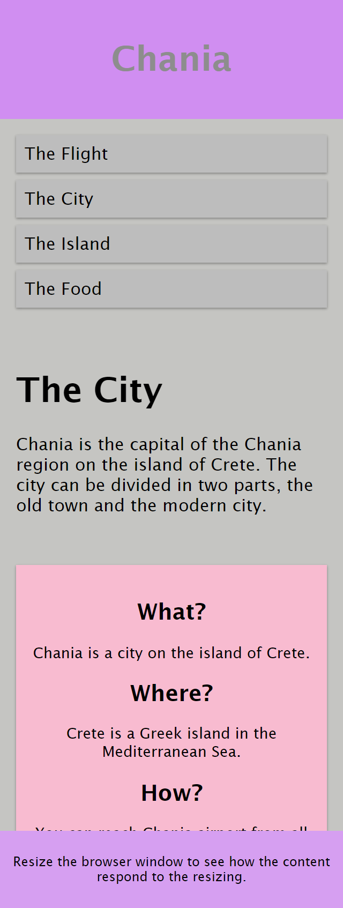
 |  |  |  |  |  |  |  |  |  |  |  | 100%
Col 1 | Col 2 | Col 3 | Col 4 | Col 5 | Col 6 | Col 7 | Col 8 | Col 9 | Col 10 | Col 11 | Col 12
8.33% | 8.33% | 8.33% | 8.33% | 8.33% | 8.33% | 8.33% | 8.33% | 8.33% | 8.33% | 8.33% | 8.33%
16.66%
24.99%
33.32%
41.65%
49.98%
58.31%
66.64%
74.97%
83.30%
91.63%
99.90%

